Guía de Embarque
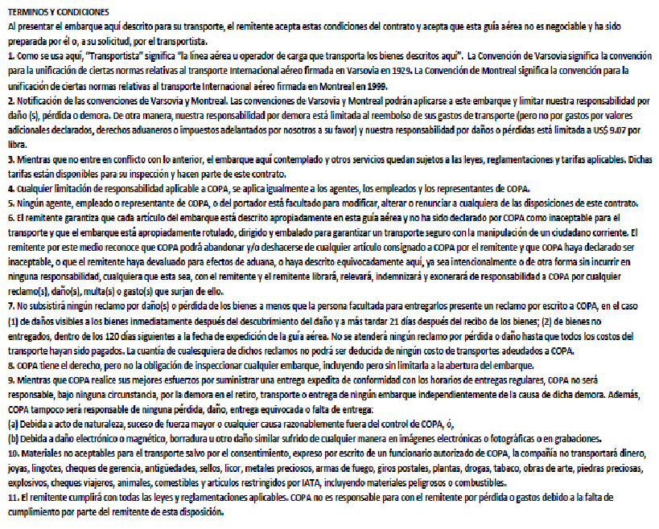
 |  |  |  |  |  | Remitente

 |  |  |  |  |  | Nombre: | Pablo Espósito Tarrío
 |  |  |  |  |  | Dirección: | Constituyente 1713 Esq. Minas
 |  |  |  |  |  |  | Centro, Montevideo |  | Uruguay
 | Cliente: PACK EXPRESS URUGUAY S.A.S (COMVD07341) |  |  |  |  | Telf: | 93594297
 | Origen: Aeropuerto de Carrasco, Montevideo (MVD)
 |  |  |  |  |  | Destinatario
 | Carlos Quijano 1258 Esq. Soriano, Centro
 | MONTEVIDEO, URUGUAY |  |  |  |  | Nombre: | Marisela Castro Perez
 |  |  |  |  |  | Dirección: | Ave 71 No. 22011 Entre 220 y 222
 | Telf. (+598) 2902 7227 / (+598) 93 594 297 |  |  |  |  |  | La Lisa, La Habana |  | Cuba
 | Email: packexpress2021@gmail.com |  |  |  |  | Telf. | 5353709515 |  | CP-10400

 |  |  |  | Información del Envío

 | Origen: | MONTEVIDEO, URUGUAY |  | Peso (Kg): | 1.422 |  | Producto: | IES
 |  |  |  |  |  |  | Bultos: | 1
 | Fecha: | 2021-10-31 |  | Descripción: | Efectos Personales
 | Embarque: | 2021-10-25 |  | Tipo de Bulto: | APX - Paqueteria |  | Peso a Cobrar: |  | 1,5 KG
 | Valor Mercancía (USD): |  | 30 USD | Cond. Entrega: | DDU |  | Status: | Pagado / Prepaid

------------------------------------------------------------------------------------------------------------------------------------------------------------------------------------------------------------
DOBLAR POR AQUÍ / INTRODUCIR EN VENTANA DE SOBRE

AWB Base
Shipper´s Name and Address
Shipper´s Account Number
Not Negotiable
Air Waybill
Issued by
230 | MVD | 61619563 |  |  |  |  |  |  |  |  |  |  |  |  | 230 |  | - 61619563 |  |  |  | 230 | 1 | 75 | 57 | 16 | 45 | 44 | 129 | 5 | 20 | 352 | 307 | 406 | 957 | 692 | 369 | 134 | 275 | 14 | 403
 |  |  |  |  |  |  |  |  |  |  |  |  |  | COPA AIRLINES Compañía Panameña de Aviación, S.A. P.O.BOX 1572 PANAMA 1, PANAMA |  |  |  |  | PP |  | COPA AIRLINES Compañía Panameña de Aviación, S.A. P.O.BOX 1572 PANAMA 1, PANAMA | AMERICAN AIRLINES CARGO P.O.Box 619616 D/FW Airport, Texas 75261-9616 U.S.A. | I B E R I A L A E Velazquez 130 - Madrid - España Miembro de IATA | AIR FRANCE 45 RUE DE PARIS 95747 ROISSY CDG CEDEX - FRANCE | UNITED AIRLINES P.O. Box 66100 Chicago, Illinois 60666, U.S.A. | LAN CHILE Arturo Merino Benítez International Airport Santiago, Chile | AEROLINEAS ARGENTINAS Bouchard 547 Buenos Aires, ARGENTINA | MARTINAIR HOLLAND P.O.BOX 7507, 1118 ZG SCHIPOL AIRPORT THE NETHERLANDS | CONTINENTAL AIRLINES 2777 ALLEN PARKWAY HOUSTON TX 77019 USA | LUFTHANSA CARGO | AIR COMET CARGO | CENTURION | UNITED PARCEL SYSTEM | T A M Linhas Aereas | T A M Linhas Aereas | ATLAS AIR | AVIANCA | AEROSUR | AIR CANADA | POLAR AIR CARGO
pirulo Gonzalez Rio branco 1463 tel 099123123 mntevideo, URUGUAY TEL: 598-4345-5902 |  |  |  |  |  |  |  |  |  |  |  |  |  |  |  |  |  |  | CC
Copies 1, 2 and 3 of this Air Waybill are originals and have the same validity.
 |  |  |  |  |  |  |  |  |  |  |  |  |  |  |  |  |  |  | PC |  | COPA AIRLINES | AMERICAN AIRLINES | IBERIA | AIR FRANCE | UNITED AIRLINES | LAN CHILE | AEROLINEAS ARGENTINAS | MARTINAIR | CONTINENTAL | LUFTHANSA | AIR COMET | CENTURION | UPS | TAM | TAM | ATLAS | AVIANCA | AEROSUR | AIR CANADA | POLAR
Consignee´s Name and Address
Consignee´s Account Number
 |  |  |  |  |  |  |  |  | It is agreed that the goods described herein are accepted in apparent good order an condition (except as noted) for carriage SUBJECT TO THE CONDITIONS OF CONTRACT ON THE REVERSE HEREOF, ALL GOODS MAY BE CARRIED BY ANY OTHER MEANS INCLUDING ROAD OR ANY OTHER CARRIER UNLESS SPECIFIC CONTRARY INSTRUCTIONS ARE GIVEN HEREON BY THE SHIPPER, AND SHIPPER AGREES TAHT THE SHIPMENT MAY BE CARRIED VIA INTERMEDIATE STOPPING PLACES WICH THE CARRIER DEEMS APPROPRIATE. THE SHIPPER´S ATTENTION IS DRAWN TO THE NOTICE CONCERNING CARRIER´S LIMITATION OF LIABILITY. Shipper may increase such limitation of liability by declaring a higher value for carriage and paying a supplemental charge if required. |  |  |  |  |  |  |  |  |  | CP
lola rica calle 35 ente 9 y 18 la habana, barrio andresito cp 10400 TEL: (502) 56465466456 - La Habana Cuba
Issuing Carrier´s Agent Name and City
Accounting Information
FERIBAN - MONTEVIDEO URUGUAY |  |  |  |  |  |  |  |  | FREIGHT PREPAID |  |  |  |  |  |  |  |  |  |  | It is agreed that the goods described herein are accepted in apparent good order an condition (except as noted) for carriage SUBJECT TO THE CONDITIONS OF CONTRACT ON THE REVERSE HEREOF, ALL GOODS MAY BE CARRIED BY ANY OTHER MEANS INCLUDING ROAD OR ANY OTHER CARRIER UNLESS SPECIFIC CONTRARY INSTRUCTIONS ARE GIVEN HEREON BY THE SHIPPER, AND SHIPPER AGREES TAHT THE SHIPMENT MAY BE CARRIED VIA INTERMEDIATE STOPPING PLACES WICH THE CARRIER DEEMS APPROPRIATE. THE SHIPPER´S ATTENTION IS DRAWN TO THE NOTICE CONCERNING CARRIER´S LIMITATION OF LIABILITY. Shipper may increase such limitation of liability by declaring a higher value for carriage and paying a supplemental charge if required.
Agent´s IATA Code
Account No.
 |  |  |  |  |  |  |  |  |  |  |  |  |  |  |  |  |  |  |  | Received in good order and condition --------------------------------------------------------------------------------------------------------------------------- at (place) on (date / time) --------------------------------------------------------------------------------------------------------------------------- Signature of Consignee or his Agent
Airport of Departure (Addr. Of First Carrier) and Requested Routing
MONTEVIDEO
To
By First Carrier
Routing and Destination
to
by
to
by
Currency
CHGS
Code
WT/VAL
Other
Declared Value for Carriage
Declared Value for Customs
PTY |  |  |  |  |  |  |  |  | USD |  |  | PP |  |  |  | N V D |  | N V D
PPD
COLL
PPD
PPD
COLL
 | COPA AIRLINES |  |  |  |  |  |  |  |  |  |  |  | X | X
Airport of Destination
Fligth/Date
Requested Flight/Date
Fligth/Date
Amount of Insurance
INSURANCE - If carrier offers insurance, and such insurance is
requested in accordance with conditions thereof, indicate amount
to be insured in figures in box marked "Amount of Insurance".
HABANA |  |  |  |  |  |  |  |  | N I L
 |  |  |  |  |  |  |  |  |  |  |  |  |  |  |  |  |  |  |  |  |  |  |  |  |  |  |  |  |  |  |  |  |  |  |  |  |  |  |  |  | 81111
Handling Information
** EQUIPAJE NO ACOMPAÑADO - EFECTOS PERSONALES**
Diversion contrary to
U.S. Law prohibited
SCI
No. Of
Pieces
RCP
Gross
Weight
Rate Class
Chargeable
Weight
Rate
Nature and Quantity of Goods
(incl. Dimensions or Volume)
 |  |  |  | 0
kg
Commodity
Item No.
Charge
Total
 |  |  |  |  |  |  |  |  |  |  | 0.00 |  |  |  |  |  | EQUIPAJE NO ACOMPAÑADO EFECTOS PERSONALES
5 | 80.00 |  | Kg |  |  | 80.00 |  |  |  |  | AS AGREED
 |  |  |  |  |  | 0.00 |  |  |  |  | 0.00
 |  |  |  |  |  | 0.00 |  |  |  |  | 0.00
 |  |  |  |  |  | 0.00 |  |  |  |  | 0.00
 |  |  |  |  |  | 0.00 |  |  |  |  | 0.00
 |  |  |  |  |  | 0.00 |  |  |  |  | 0.00
 |  |  |  |  |  | 0.00 |  |  |  |  | 0.00
5 | 80.00 |  | Kg |  |  |  |  |  |  |  | 0.00
Prepaid
Weight Charge
Collect
Other Charges
0.00 |  |  |  |  | 0.00
Valuation Charge

Tax
Total Other Charges Due Agent
Shipper certifies that the particulars on the face hereof are correct and that insofar as any part of the consignment contains dangerous goods, such part is properly described by name and is in proper condition for carriage by air according to the applicable Dangerous Goods Regularions.
Total Other Charges Due Carrier
0.00 |  |  |  |  | 0.00

 |  |  |  |  | 0.00

Signature of Shipper or its Agent
Total Prepaid
Total Collect
Currency Conversion Rates
CC Charges in Dest. Currency
 |  |  |  |  |  |  |  | 2021-10-31 |  | BUENOS AIRES |  |  |  |  |  |  | DM |  |  | ORIGINAL 1 (FOR ISSUING CARRIER)
AS AGREED |  |  |  |  | 0.00 |  |  |  |  |  |  |  |  |  |  |  |  |  |  | ORIGINAL 2 (FOR CONSIGNEE)
 |  |  |  |  |  |  |  |  |  |  |  |  |  |  |  |  |  |  |  | ORIGINAL 3 (FOR SHIPPER)
Executed on
Total Collect Charges
(date)
at (place)
Signature of Issuing Carrier or its Agent
 |  |  |  |  |  |  |  |  |  |  |  |  |  |  |  |  |  |  |  | COPY 4 (DELIVERY RECEIPT)
For Carriers Use only
at Destination
Charges at Destination
 |  |  |  |  |  |  |  |  |  |  |  |  |  | 230 |  |  | - 61619563 |  |  | COPY 5 (EXTRA COPY)

 |  |  |  |  |  |  | COPY 5 (EXTRA COPY)

